Ejercicio_1
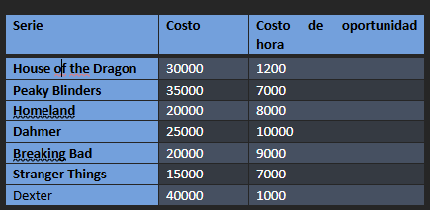
Caso: series de televisión

Serie (i) | Ci | COi ($/hora) | Yi (compra =1,0 lo contrario) | Xi (horas) | Minimizar Z
House of the Dragon (1) | $30,000 | $1,200 | 1 | 8 | $ 130,600
Peaky Blinders (2) | $35,000 | $7,000 | 0 | 0 | Horas totales disponibles | 20 | = | 20
Homeland (3) | $20,000 | $8,000 | 0 | 0 | Limite de horas por serie i1 comprada | 0 | <= | 0
Dahmer (4) | $25,000 | $10,000 | 0 | 0 | Limite de horas por serie i2 comprada | 0 | <= | 0
Breaking Bad (5) | $20,000 | $9,000 | 0 | 0 | Limite de horas por serie i3 comprada | 0 | <= | 0
Stranger Things (6) | $15,000 | $7,000 | 1 | 4 | Limite de horas por serie i4 comprada | 0 | <= | 0
Dexter (7) | $40,000 | $1,000 | 1 | 8 | Limite de horas por serie i5 comprada | 0 | <= | 0
 |  |  |  |  | Limite de horas por serie i6 comprada | -4 | <= | 0
D (total de horas disponibles) | 20 |  |  |  | Limite de horas por serie i7 comprada | 0 | <= | 0
HX (horas máximas por serie) | 8 |  |  |  | Dahmer + Stranger Things no ver juntas | 1 | <= | 1

Ejercicio 2
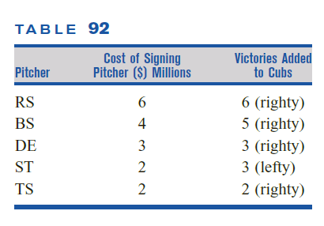
Concepto | RS | BS | DE | ST | TS | Fórmula | Signo | Restricción
Variable de decisión | 1 | 0 | 1 | 1 | 0
Victorias agregadas | 6 | 5 | 3 | 3 | 2 | 12 | Max
Costo en millones | 6 | 4 | 3 | 2 | 2 | 11 | <= | 12
DE y ST entonces no BS | 0 | 1 | 1 | 1 | 0 | 2 | <= | 2
Lanzadores derechos | 1 | 1 | 1 | 0 | 1 | 2 | <= | 2
No contratar BS y RS juntos | 1 | 1 | 0 | 0 | 0 | 1 | <= | 1

Ejercicio 3
Caso: Albúm Shakira

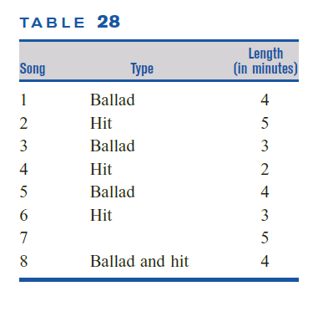
Canciones | 1 | 2 | 3 | 4 | 5 | 6 | 7 | 8
Parte 1 | 1 | 1 | 0 | 0 | 0 | 1 | 0 | 1 | 0
Parte 2 | 0 | 0 | 1 | 1 | 1 | 0 | 1 | 0
Balada | 1 | 0 | 1 | 0 | 1 | 0 | 0 | 1
Hit | 0 | 1 | 0 | 1 | 0 | 1 | 0 | 1
Duración | 4 | 5 | 3 | 2 | 4 | 3 | 5 | 4

Restricciones
Parte 1, 2 baladas | 2 | = | 2
Parte 2, 2 baladas | 2 | = | 2
Parte 1, al menos 3 hit | 3 | >= | 3
Canción 5 o 6 en parte 1 | 1 | >= | 1
Canciones 2 y 4 en parte 1, entonces canción 5 en parte 2 | 0 | = | 0
Duración parte 1 | 16 | >= | 14
Duración parte 1 | 16 | <= | 16
Duración parte 2 | 14 | >= | 14
Duración parte 2 | 14 | <= | 16

Cada canción debe estar en una parte | 1 | 1 | 1 | 1 | 1 | 1 | 1 | 1
 | = | = | = | = | = | = | = | =
 | 1 | 1 | 1 | 1 | 1 | 1 | 1 | 1

